Hoja 1
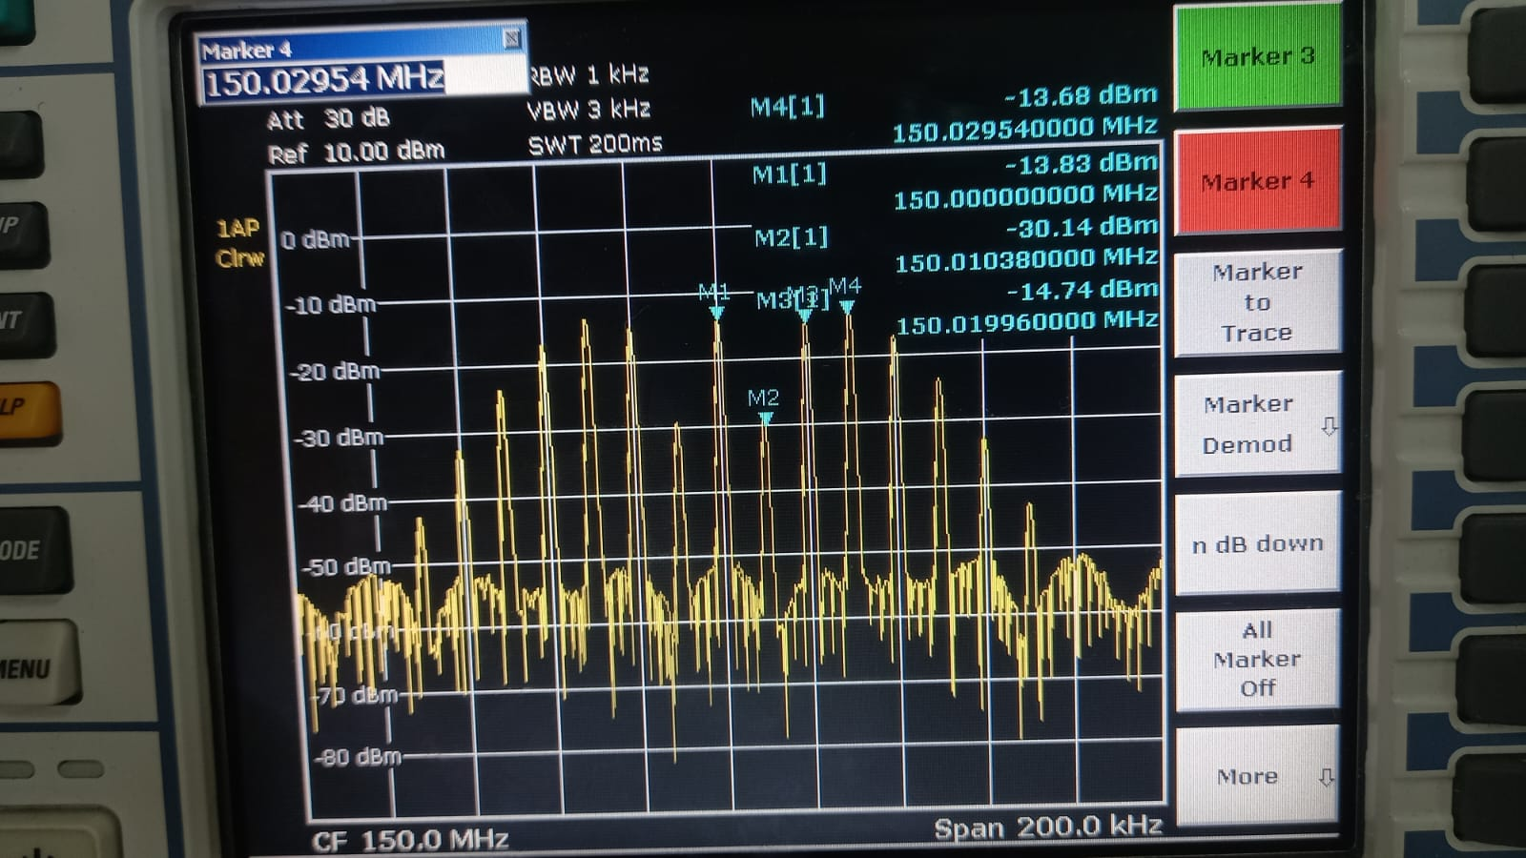
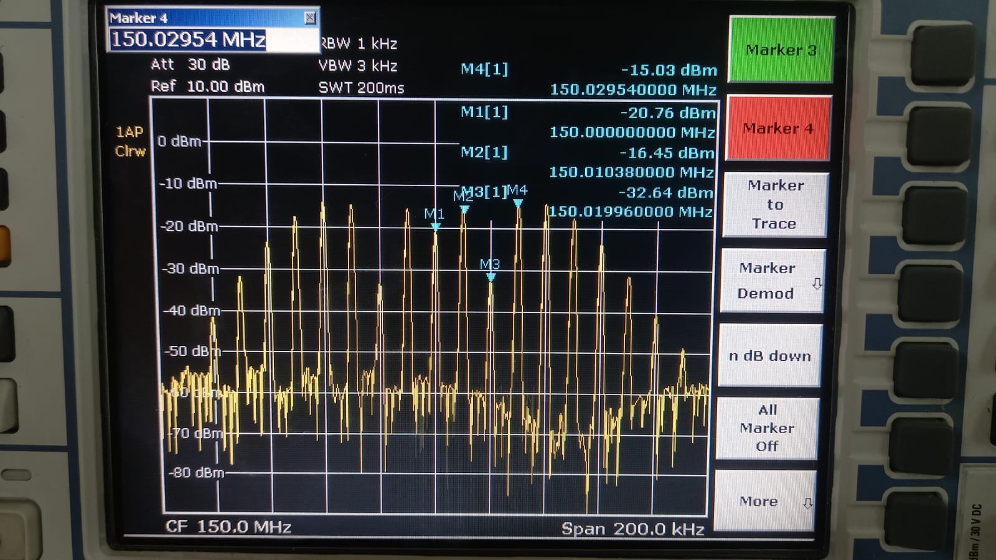
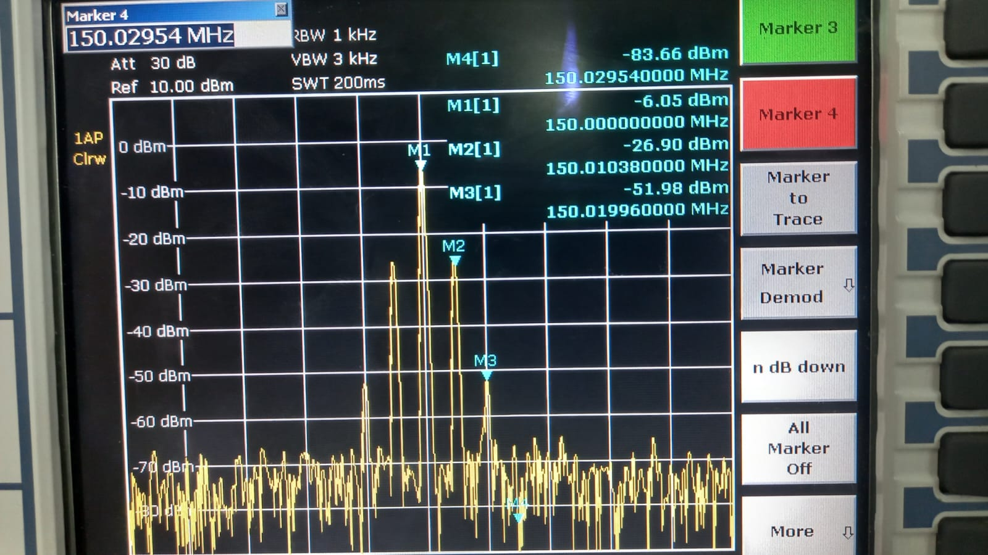
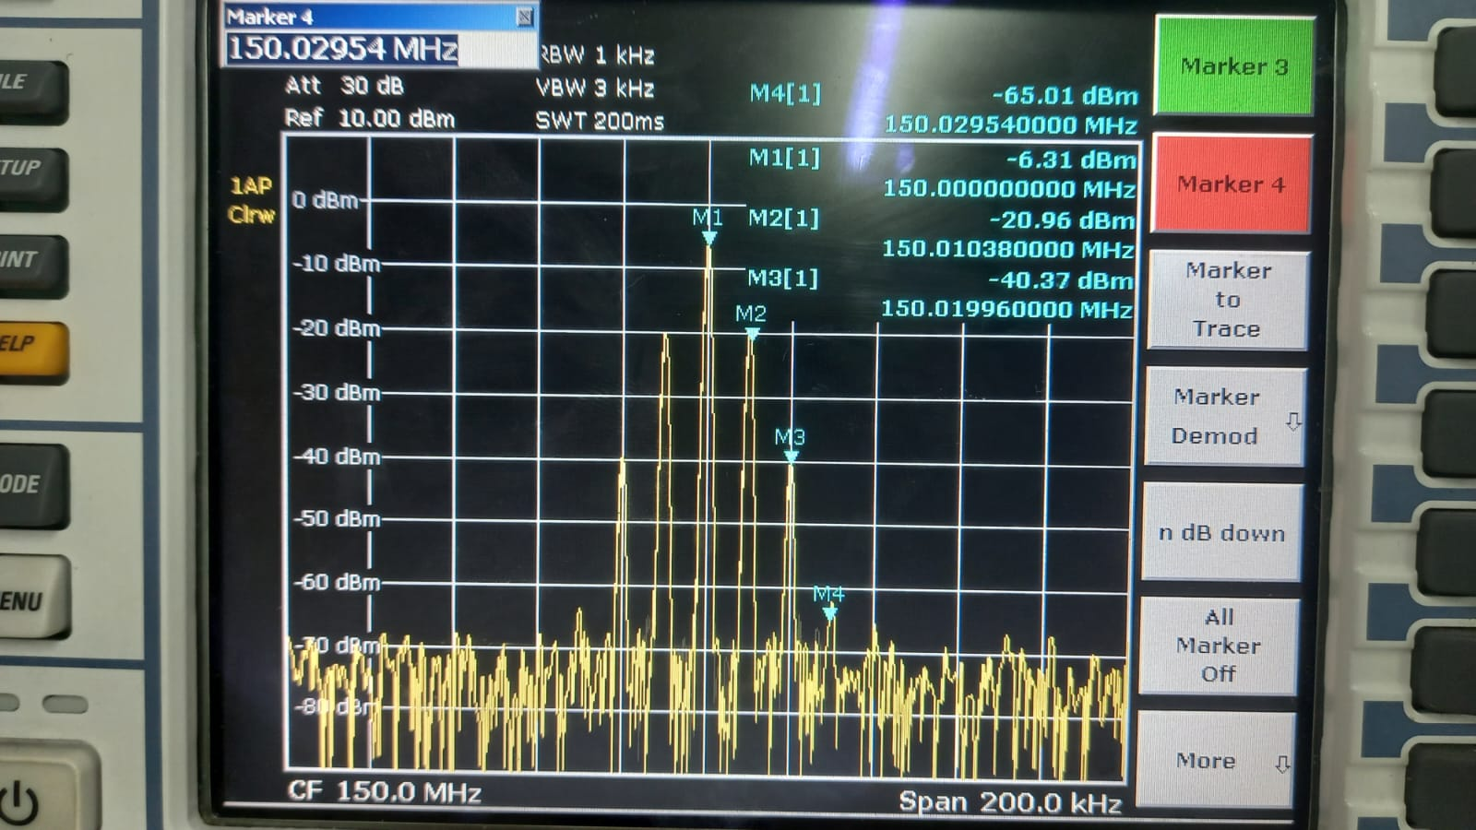
 |  | B = 4 |  |  | B = 5 |  |  | B = 0,2 |  |  | B = 0,4
 |  | Medida en dBm | Teórico | Práctico | Medida en dBm | Teórico | Práctico | Medida en dBm | Teórico | Práctico | Medida en dBm | Teórico | Práctico
0 | J0(B) | -13.7 | 0.39714980986 | 0.40179081085 | -20.6 | 0.17759677131 | 0.18155156628 | -6.01 | 0.99002497224 | 0.97386778533 | -6.31 | 0.99002497224 | 0.94080583004
1 | J1(B) | -30 | 0.066043328024 | 0.061517687271 | -16.4 | 0.32757913759 | 0.29444216338 | -26.76 | 0.099500832639 | 0.089330548373 | -20.94 | 0.099500832639 | 0.17458221529
2 | j2(B) | -14.63 | 0.36412814585 | 0.36099401359 | -32.81 | 0.046565116278 | 0.044514346292 | -51.82 | 0.0049833541528 | 0.0049888448746 | -40 | 0.0049833541528 | 0.019453600816
3 | j3(B) | -13.1 | 0.43017147388 | 0.43052661049 | -14.66 | 0.36483123061 | 0.35974933516
4 | j4(B) | -16.9 | 0.28112906496 | 0.27797132678 | -14.12 | 0.39123236046 | 0.38282474332
5 | j5(B) | -24.28 | 0.13208665605 | 0.11885022274 | -17.7 | 0.26114054612 | 0.25351286305
6 | j6(B) | -32.2 | 0.049087575156 | 0.047752927366 | -23.7 | 0.13104873178 | 0.12705741052
7 | j7(B) | -43.58 | 0.015176069422 | 0.012882495517 | -31.4 | 0.053376410156 | 0.052360043659
8 | j8(B) |  |  |  | -41.25 | 0.018405216655 | 0.016846124268
9 | j1(B)
10 | j2(B)
11 | j3(B)
12 | j4(B)
 | j5(B)

 | potencia Portadora |  | -5.78 | dBm

 |  | B=4 |  |  |  |  | B=5 |  |  |  |  | B=0,2 |  | B=0,4

